LoginModule
设计 |  |  |  | 逻辑名 |  | 登录模块 |  | 制作者 | 罗龙飞
 |  |  |  | 物理名 |  | LoginModule |  | 制作日期 | 2026.5.11 | * 在编写基本设计书之前，请先讨论并确定所有模块的物理名称，这个物理名称将在编码中使用
界面设计
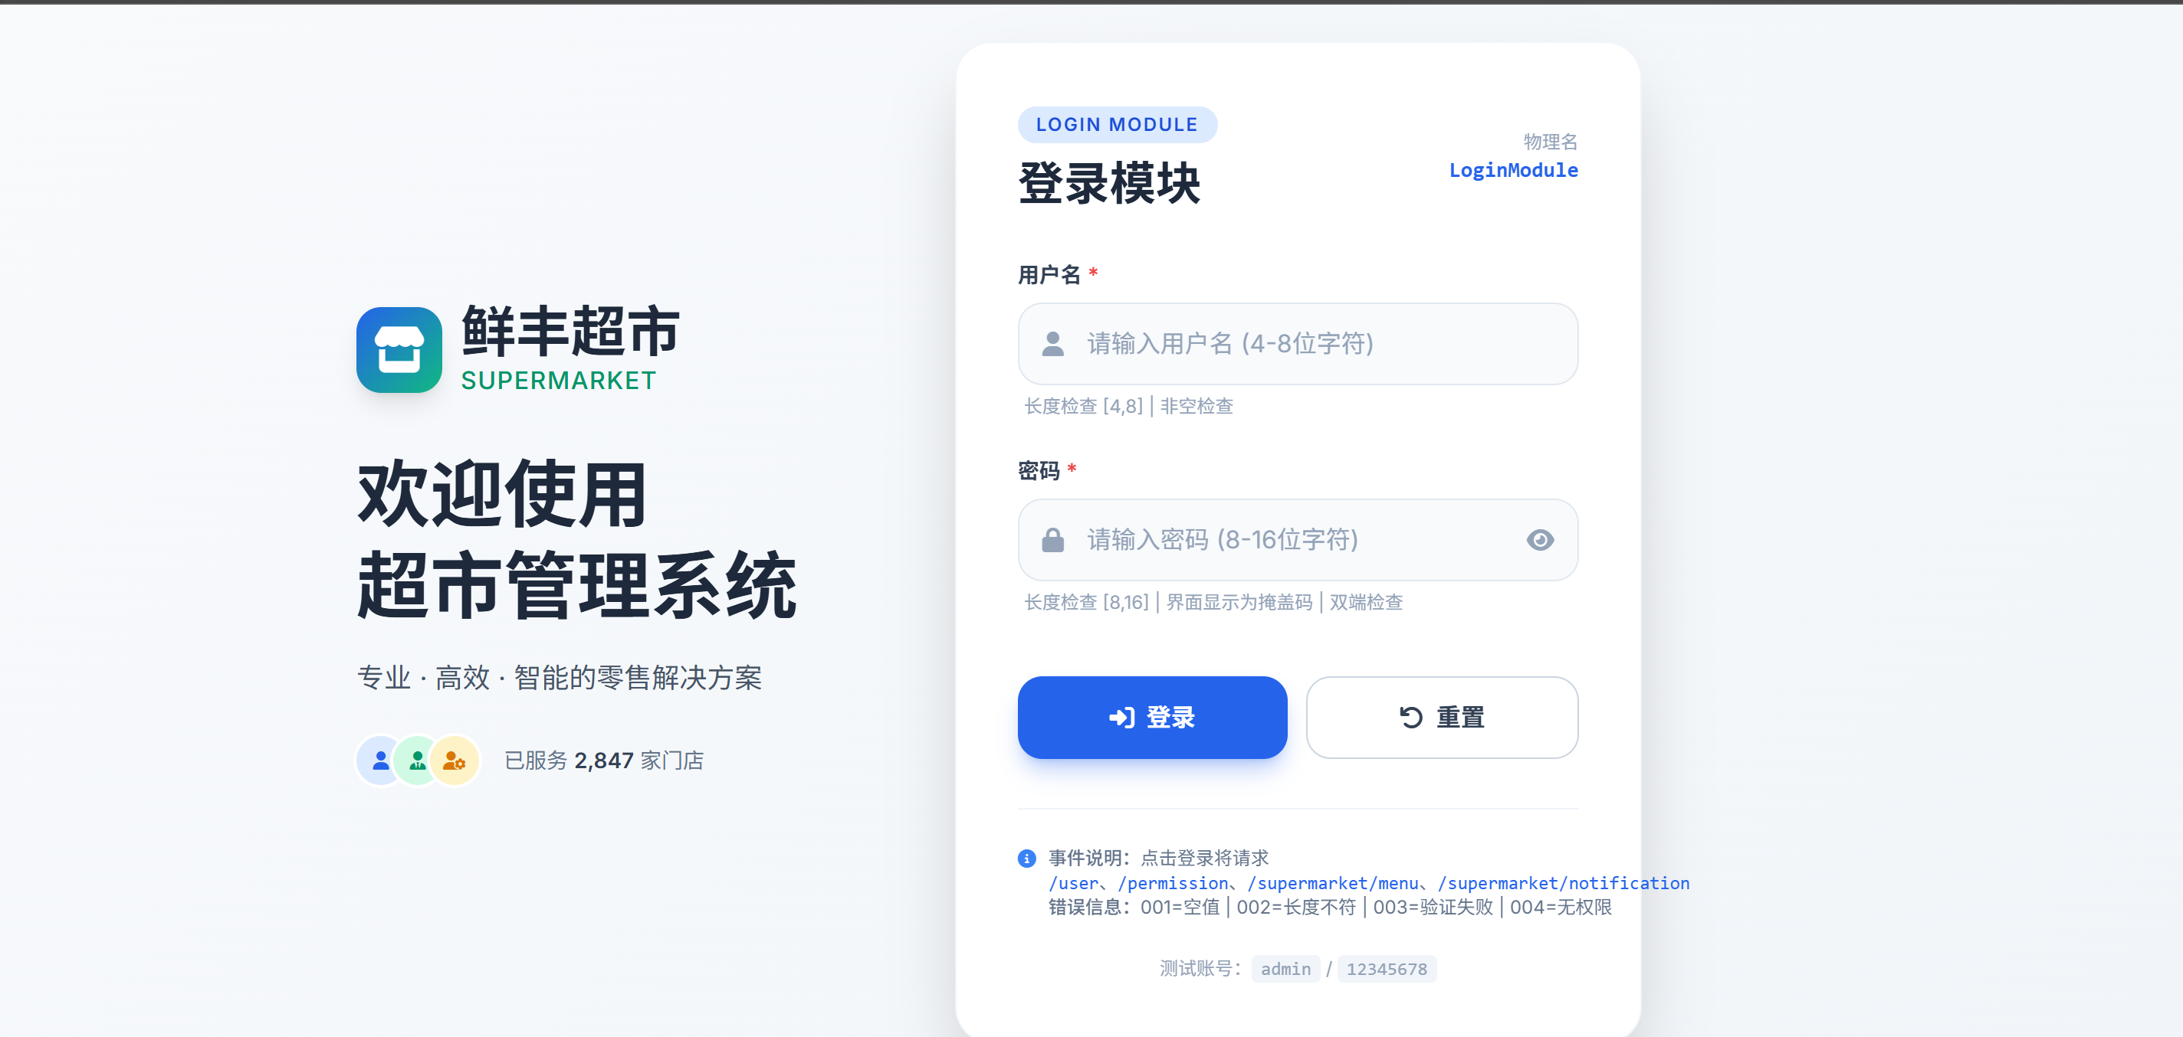 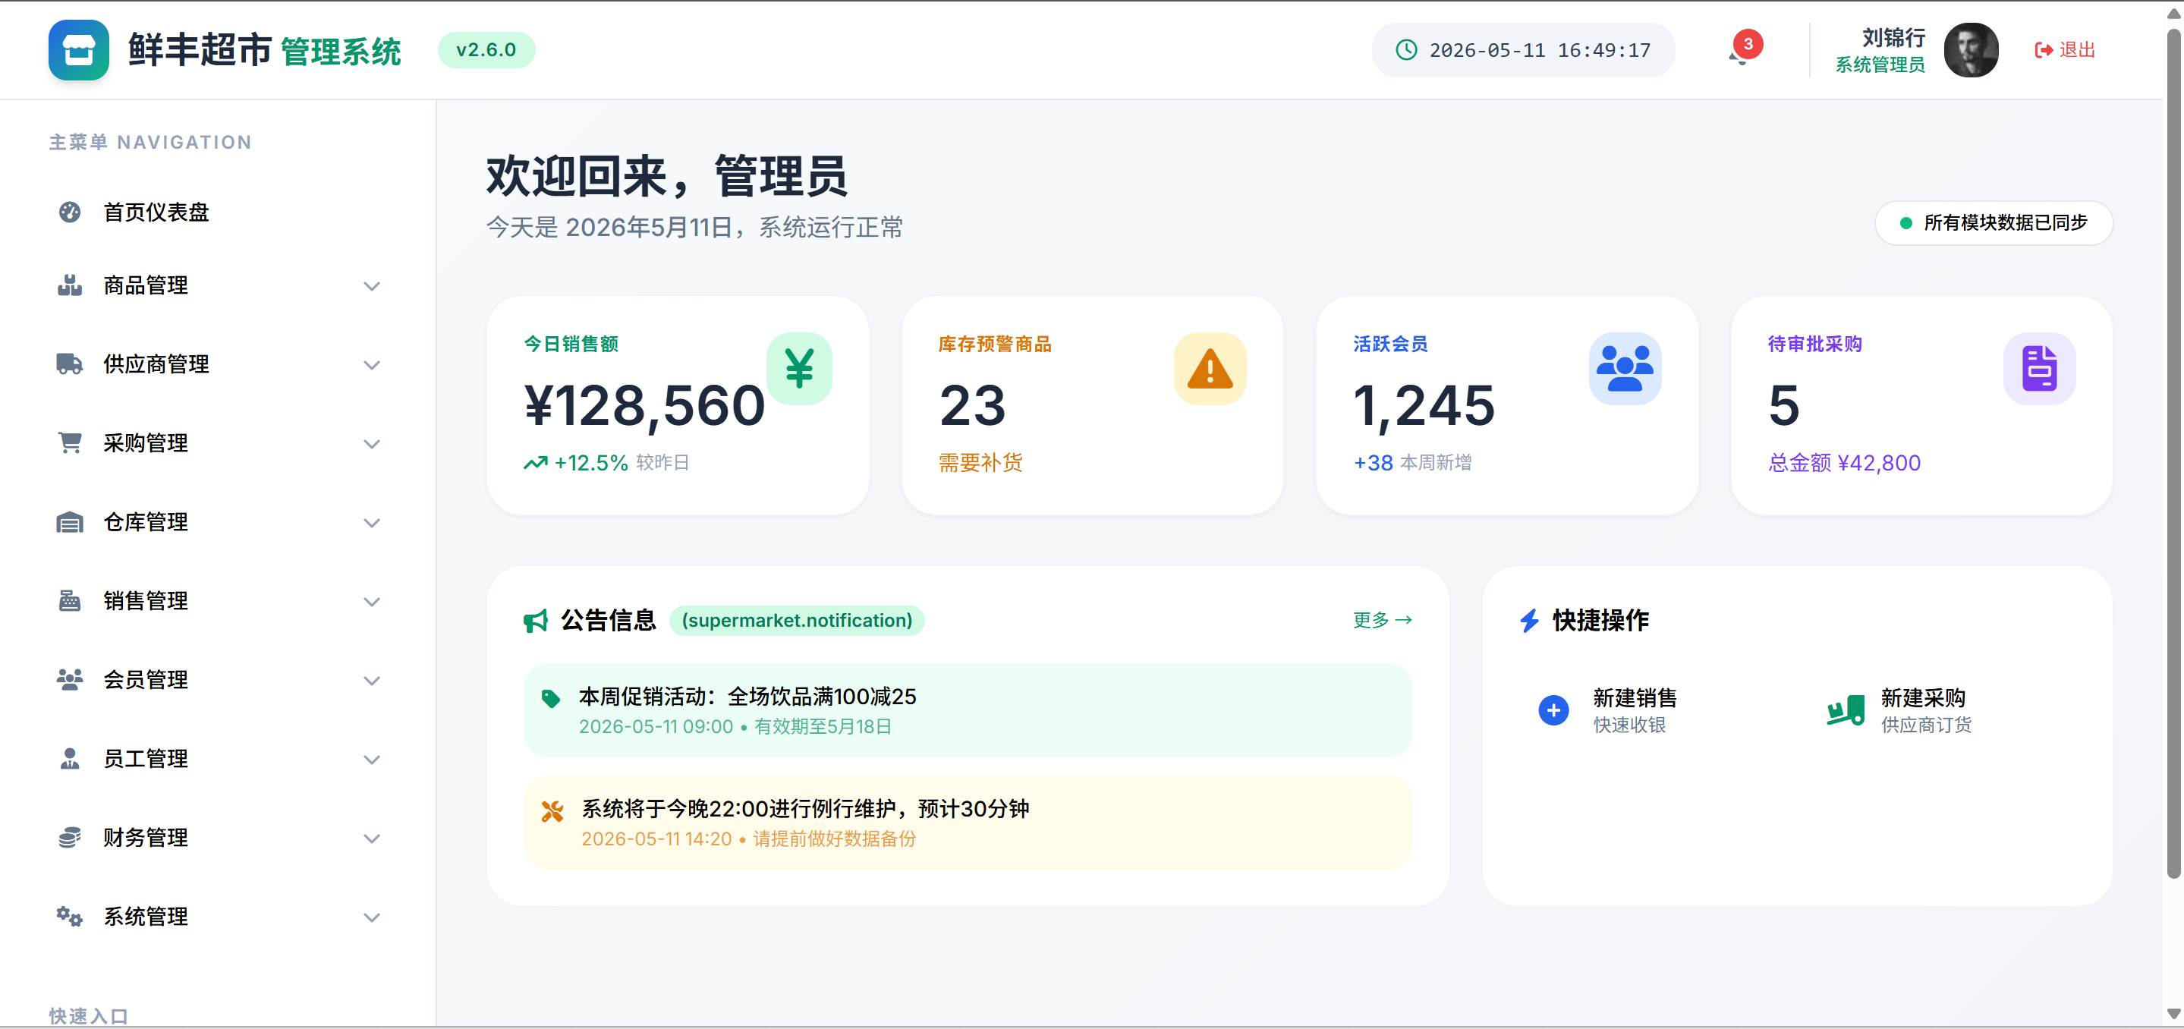 =>

 |  |  |  |  |  |  |  |  |  | * 在进行界面设计的时候，还需画出该界面模块所处位置，即谁迁移到该模块，以及该模块可以迁移到哪些模块
 |  |  |  |  |  |  |  |  |  | * 当前模块的界面设计可以使用原型设计的截图，或者草图拍照等，形式比较自由，但内容必须精确完整
 |  |  |  |  |  |  |  |  |  | * 无需体现设计风格，主要关注内容

项目说明
 | 名称 | 类型 | 实体 |  | 检查 |  | 说明
 | 用户名 | 字符串 | /user.name |  | 非空检查 输入长度检查[4,8] |  | 双端检查 |  |  | * 界面的项目说明中需要列出所有需要检查的项目，并填写检查的标准，这将作为单元测试的依据

 | 密码 | 字符串 | /user.password |  | 非空检查 输入长度检查[8,16] |  | 界面显示为掩盖码 双端检查

事件说明
 | 名称 | 类型 | 触发 |  | 请求资源 |  |  |  |  | * 事件说明中，首先要列出该时间将要请求的资源列表
 | 登录 | 按钮 | 点击/回车键 |  | /user /permission /supermarket/menu /supermarket/notification

 | 业务流程设计 |  |  |  |  |  |  |  |  | * 业务流程说明中，简明但扼要的说明流程的执行内容。此为业务逻辑设计的核心之一，可以静下心来慢慢思考，设计。
 | => 使用界面输入的user.name与user.password，进行密码的验证 => 当用户名和密码有一方为空时，显示/message/error/001。 当用户名和密码有一方不符合长度检查限制时，显示/message/error/002。 当用户名和密码验证失败时，显示/message/error/003。 获取/user信息 获取/permission信息 当该用户没有任何权限，返回登录菜单，显示/message/error/004。 使用/permission运算得到/menu，设置到/supermarket/menu。 获取/supermarket/notification信息。 界面迁移到主界面模块 |  |  |  |  |  |  |  |  | * 例子中，第一个 => 代表输入，第二个 => 代表输出。
 |  |  |  |  |  |  |  |  |  | * 在进行业务流程设计之前，应该准备好错误信息一览表，共享全组使用，避免错误信息的硬编码和重复定义。

 |  |  |  |  |  |  |  |  |  | * 对于比较重要的业务流程，可以采用表格或者流程图的方式描述。例如这里的权限和菜单的对应关系，可以列表描述。

 | 名称 | 类型 | 触发 |  | 请求资源
 | 重置 | 按钮 | 点击
 | 业务流程设计
 | =>点击 =>清除>user.name与>user.password，前端处理，界面无需跳转

 | 名称 | 类型 | 触发 |  | 请求资源

 | 业务流程设计
 | =>

